1.아키텍쳐&방화벽 (Sample)
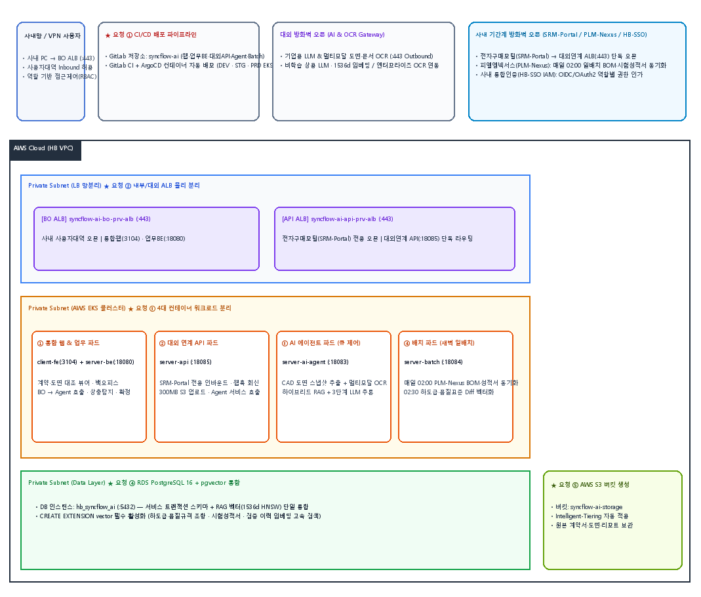
SAMPLE 플랫폼 개발(DEV) 구성도
 |  |  |  |  |  |  | *아키텍처 구성도 확정본으로 캡쳐해서 갈아끼우면 됩니다.

방화벽 신청
구분 |  |  | Source |  | Destination |  | Protocol | 설명 | 기간
No. | 작업 | 환경(VPC) | IP or 서비스 | Port | IP or 서비스 | Port |  |  | 시작일 | 만료일 | 사용기간(자동기입)
공통
1 | allow | DEV | Office (협력사 VPN 전 대역) | any | Private ALB | 80, 443 | HTTP, HTTPS | 개발 진행 시, 웹서비스 접속 | 2026-05-29
2 | allow | DEV | Private ALB | any | WAS | 8080 | HTTP | Private ALB 에서 WAS 접속 | 2026-05-29
3 | allow | DEV | tox-backend | any | ElastiCache(Redis) | 6379 | TCP | Redis 접근 (세션 캐시 접근) | 2026-05-29
4 | allow | DEV | tox-backend | any | Aurora RDS | 5432 | TCP | Job 등록, 결과 조회, 실무자 확정 | 2026-05-29
5 | allow | DEV | tox-worker | any | Aurora RDS | 5432 | TCP | Job 폴링, 크롤링·파싱·추출 결과 저장 | 2026-05-29
6 | allow | DEV | tox-worker | any | S3 | 443 | TCP | 공용 스토리지 접근 | 2026-05-29
7 | allow | DEV | tox-worker | any | AI Studio API Gateway (사내) | 443 | HTTPS | LLM 추출 — Claude 모델 (사내 API Gateway 경유) | 2026-05-29
8 | allow | DEV | tox-worker | any | www.cir-safety.org | 443 | HTTPS | [P1] CIR — 전장부품 성분 독성 리뷰 | 2026-05-29
9 | allow | DEV | tox-worker | any | chem.echa.europa.eu | 443 | HTTPS | [P1] ECHA CHEM — 유럽 화학물질청 | 2026-05-29
10 | allow | DEV | tox-worker | any | pubchem.ncbi.nlm.nih.gov | 443 | HTTPS | [P1] PubChem — 화학물질 독성 DB | 2026-05-29
11 | allow | DEV | tox-worker | any | health.ec.europa.eu | 443 | HTTPS | [P1] SCCS — 소비자 안전 과학위원회 | 2026-05-29
12 | allow | DEV | tox-worker | any | services.industrialchemicals.gov.au | 443 | HTTPS | [P1] NICNAS — 호주 산업화학품 평가 | 2026-05-29
13 | allow | DEV | tox-worker | any | hpvchemicals.oecd.org | 443 | HTTPS | [P2] OECD SIDS — 고생산량 화학물질 DB | 2026-05-29
14 | allow | DEV | tox-worker | any | ntp.niehs.nih.gov | 443 | HTTPS | [P2] NTP — 국가독성프로그램 | 2026-05-29
15 | allow | DEV | tox-worker | any | efsa.onlinelibrary.wiley.com | 443 | HTTPS | [P2] EFSA — 유럽식품안전청 | 2026-05-29
16 | allow | DEV | tox-worker | any | www.inchem.org | 443 | HTTPS | [P2] JECFA / IPCS — 국제화학물질안전 | 2026-05-29
17 | allow | DEV | tox-worker | any | www.femaflavor.org | 443 | HTTPS | [P2] FEMA GRAS — 향료 안전성 리스트 | 2026-05-29
18 | allow | DEV | tox-worker | any | hfpappexternal.fda.gov | 443 | HTTPS | [P2] IATF GRAS — 일반적으로 안전한 물질 | 2026-05-29
19 | allow | DEV | tox-worker | any | www.iarc.fr | 443 | HTTPS | [P3] IARC — 국제암연구소 | 2026-05-29
20 | allow | DEV | tox-worker | any | www.ema.europa.eu | 443 | HTTPS | [P3] EMA — 유럽의약청 | 2026-05-29
21 | allow | DEV | tox-worker | any | www.foodsafetykorea.go.kr | 443 | HTTPS | [추출물] KIATF 식품원소재목록 | 2026-05-29

예제
구분 |  |  | Source |  | Destination |  | Protocol | 설명 | 기간
No. | 작업 | 환경(VPC) | IP or 서비스 | Port | IP or 서비스 | Port |  |  | 시작일 | 만료일 | 사용기간(자동기입)
1 | allow | DEV |  |  |  |  |  | 웹서버에서 WAS서버로 API 호출 | 2024-08-01 | 2025-08-01
2 | allow | DEV |  |  |  |  |  | 웹서버에서 WAS서버로 API 호출 | 2024-08-01 | 2025-08-01
3 | allow | STG |  |  |  |  |  | 웹서버에서 WAS서버로 API 호출 | 2024-08-01 | 2025-08-01
4 | allow | STG |  |  |  |  |  | 웹서버에서 WAS서버로 API 호출 | 2024-08-01 | 2025-08-01
5 | allow | PRD |  |  |  |  |  | Office에서 웹서비스 접속 | 2024-08-01 | 2025-08-01
6 | allow | PRD |  |  |  |  |  | WAS에서 웹 DB 접속 | 2024-08-01 | 2025-08-01

1.아키텍쳐&방화벽(개발(DEV))
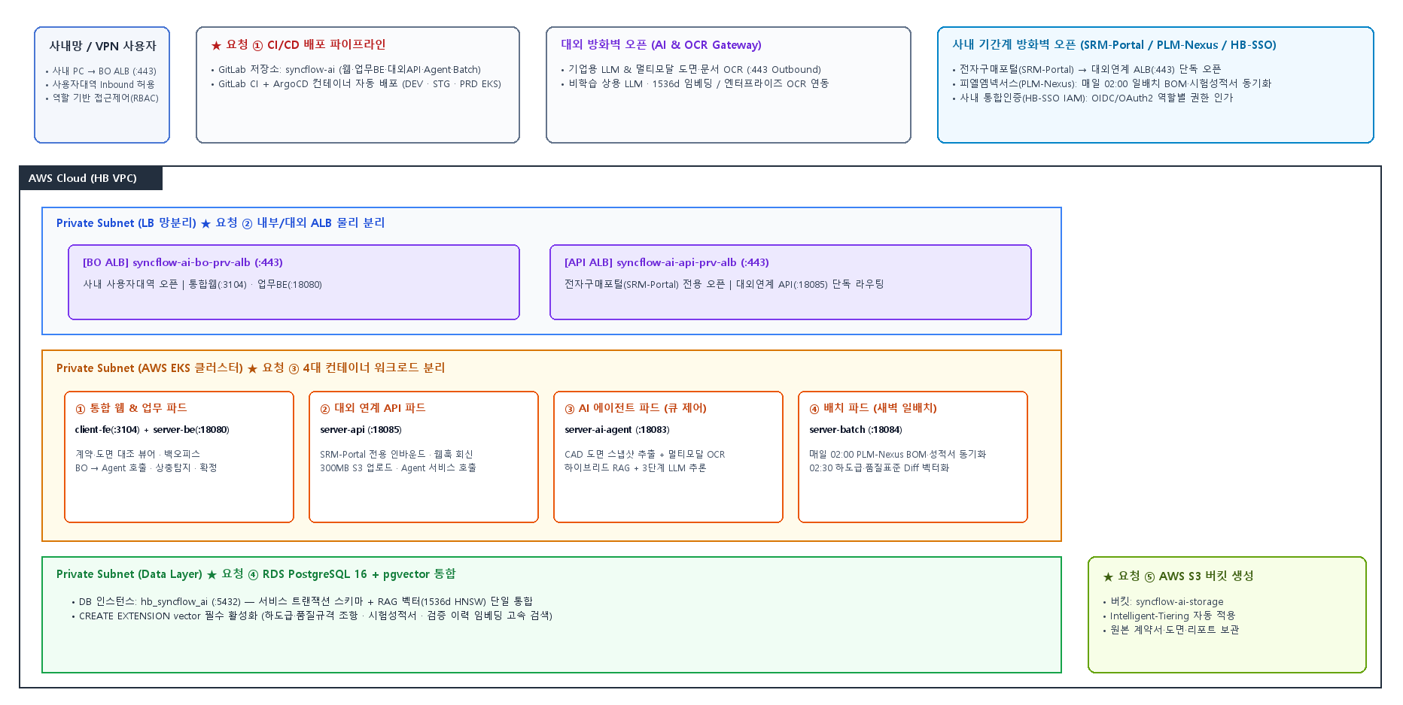
SyncFlow AI 개발(DEV) 아키텍처 구성도 (BO/대외연계 ALB 물리 분리 · EKS 5대 모듈)
 |  |  |  |  |  |  | *아키텍처 구성도 확정본으로 캡쳐해서 갈아끼우면 됩니다.

방화벽 신청
구분 |  |  | Source |  | Destination |  | Protocol | 설명 | 기간
No. | 작업 | 환경(VPC) | IP or 서비스 | Port | IP or 서비스 | Port |  |  | 시작일 | 만료일 | 사용기간(자동기입)
공통
1 | allow | DEV | Office (사내 사용자 PC 대역 및 협력사 VPN 대역) | any | BO 전용 Private ALB syncflow-ai-bo-prv-alb-dev (syncflow-dev.hanbitglobal.com) | 443 | HTTPS | [BO 전용 ALB 인바운드] 사내 사용자대역 오픈 (통합 웹 콘솔 :3104 및 메인 업무서버 :18080 접속 / 대외연계 ALB와 물리적 분리) | 2026-10-27 | 2028-12-31
2 | allow | DEV | 전자구매포털(SRM-Portal) 연계 서버 IP 단독 | any | 대외연계 전용 Private ALB syncflow-ai-api-prv-alb-dev (syncflow-api-dev.hanbitglobal.com) | 443 | HTTPS | [대외연계 전용 ALB 인바운드] 전자구매포털 서버만 단독 오픈하여 접근 통제 (일반 사용자대역 차단, 대외연계 API :18085 전용) | 2026-10-27 | 2028-12-31
3 | allow | DEV | BO 전용 Private ALB (syncflow-ai-bo-prv-alb) | any | EKS 통합 웹 콘솔 Pod (syncflow-fe-web) | 3104 | HTTP | [BO ALB ➔ 통합웹] BO 전용 ALB에서 통합 웹 콘솔(Client/fe :3104) 화면 및 웹 설계도면 장면 보정 UI 라우팅 | 2026-10-27 | 2028-12-31
4 | allow | DEV | BO 전용 Private ALB (syncflow-ai-bo-prv-alb) | any | EKS 메인 업무서버 Pod (syncflow-be-server) | 18080 | HTTP | [BO ALB ➔ 업무BE] BO 전용 ALB에서 메인 업무서버(server-be :18080, /api/v1/**) REST API 라우팅 | 2026-10-27 | 2028-12-31
5 | allow | DEV | 대외연계 전용 Private ALB (syncflow-ai-api-prv-alb) | any | EKS 대외연계 API Pod (syncflow-api-server) | 18085 | HTTP | [대외연계 ALB ➔ 연계API] 전자구매포털 전용 ALB에서 대외연계 API 서버(server-api :18085, /ext-api/v1/**) 단독 라우팅 | 2026-10-27 | 2028-12-31
6 | allow | DEV | EKS 대외연계 API Pod (syncflow-api-server :18085) | any | EKS AI 에이전트 K8s Service (http://syncflow-ai-agent-svc) | 18083 | HTTP | [대외연계 ➔ Agent 호출] 전자구매포털 검증 요청 접수 시 EKS K8s Service를 통해 AI 에이전트(:18083, OpenCV 영상 도면스냅샷 1차 자동추출 및 검증) 호출 | 2026-10-27 | 2028-12-31
7 | allow | DEV | EKS 메인 업무서버 Pod (syncflow-be-server :18080) | any | EKS AI 에이전트 K8s Service (http://syncflow-ai-agent-svc) | 18083 | HTTP | [BO ➔ Agent 호출] 웹 화면에서 설계도면 재생·특정화면 멈춤 장면 추가 및 AI 생성 장면 편집/삭제 후 보정 재분석·수동 재실행 시 EKS Service 호출 | 2026-10-27 | 2028-12-31
8 | allow | DEV | EKS 배치 워커 Pod (syncflow-batch-server :18084) | any | EKS AI 에이전트 K8s Service (http://syncflow-ai-agent-svc) | 18083 | HTTP | [Batch ➔ Agent 호출] 새벽 일배치 신규 수집 문서 청킹 및 1536차원 임베딩 벡터 색인 요청 (EKS K8s Service 통신) | 2026-10-27 | 2028-12-31
9 | allow | DEV | EKS 업무서버(syncflow-be-server) EKS 대외연계(syncflow-api-server) | any | RDS PostgreSQL 16 (hb_syncflow_ai_dev) | 5432 | TCP | [업무BE·연계API ➔ DB] 검증 마스터, 웹 영상 보정 장면 메타, 골든셋, 감사로그(WORM) 트랜잭션 R/W 및 하이브리드 검색 | 2026-10-27 | 2028-12-31
10 | allow | DEV | EKS AI 에이전트(syncflow-ai-agent) EKS 배치 워커(syncflow-batch-server) | any | RDS PostgreSQL 16 + pgvector (hb_syncflow_ai_dev) | 5432 | TCP | [Agent·Batch ➔ DB] 동시 4건 대기열(QUEUED) 폴링, AI 판정·도면스냅샷 결과 저장, pgvector(1536d HNSW) RAG 검색 및 색인 | 2026-10-27 | 2028-12-31
11 | allow | DEV | EKS Pod (be / api / ai-agent / batch) | any | AWS S3 Endpoint s3.ap-northeast-2.amazonaws.com (ap-syncflow-ai-dev) | 443 | HTTPS | [EKS ➔ S3 스토리지] 300MB 계약·도서·설계도면 원본, AI 추출 도면스냅샷 및 웹 보정 장면, 리포트 저장 (업로드 시 Intelligent-Tiering 자동 적용) | 2026-10-27 | 2028-12-31
12 | allow | DEV | EKS AI 에이전트 Pod (syncflow-ai-agent :18083) | any | https://ocr-api.hanbitglobal.internal (사내 표준 Enterprise Vision OCR Gateway) | 443 | HTTPS | [대외 Outbound - 엔터프라이즈 비전 OCR] 계약·도서 이미지·배너·영상 도면스냅샷/보정장면 및 하단 특약주석 고해상도 한글 OCR 추출 (연구소 기계약 API) | 2026-10-27 | 2028-12-31
13 | allow | DEV | EKS AI 에이전트 Pod (syncflow-ai-agent :18083) | any | https://api.openai.com (또는 사내 AI Studio API Gateway) | 443 | HTTPS | [대외 Outbound - 상용 LLM/임베딩] 기업용 비학습(Zero-Retention) 멀티모달 LLM 문맥 판정 및 1536차원(text-embedding-3-small) 벡터 임베딩 | 2026-10-27 | 2028-12-31
14 | allow | DEV | EKS AI 에이전트 Pod (syncflow-ai-agent :18083) | any | https://api.anthropic.com (또는 사내 AI Studio API Gateway) | 443 | HTTPS | [대외 Outbound - 상용 LLM] 기업용 비학습 Claude 3.5 Sonnet 기반 조항별 규제·시험검증 교차 판정 및 대체 조항 생성 | 2026-10-27 | 2028-12-31
15 | allow | DEV | EKS 대외연계(syncflow-api-server) EKS 업무서버(syncflow-be-server) | any | https://srm-api.hanbitglobal.com (전자구매포털 사내 연계 API 서버) | 443 | HTTPS | [사내 Outbound - 전자구매포털 콜백] AI 1차 검증 완료 및 QA 최종 확정 결과(HTML 리포트 요약 + JSON) 전자구매포털 웹훅(Callback) 송신 | 2026-10-27 | 2028-12-31
16 | allow | DEV | EKS 대외연계(syncflow-api-server) EKS 배치 워커(syncflow-batch-server) | any | srm-db.hanbitglobal.com (전자구매포털 DB 및 첨부파일 서버) | 1521, 5432, 443 | TCP | [사내 Outbound - 전자구매포털 DB/파일] 전자구매포털 검증 요청 메타데이터 조회 및 대용량 첨부 계약·도서·영상 파일 다운로드 연동 | 2026-10-27 | 2028-12-31
17 | allow | DEV | EKS 배치 워커(syncflow-batch-server) EKS 업무서버(syncflow-be-server) | any | https://plmnexus-core.hanbitglobal.com (피엘엠넥서스 사내 연계 API 서버) | 443 | HTTPS | [사내 Outbound - 피엘엠넥서스 API] 매일 02:00 일배치 자재BOM·유해물질한도·신뢰성보고서 증분 수집 및 검증 시 실시간 단건 조회 | 2026-10-27 | 2028-12-31
18 | allow | DEV | EKS 배치 워커 Pod (syncflow-batch-server :18084) | any | plmnexus-db.hanbitglobal.com (피엘엠넥서스 시험검증 DB 뷰) | 1521, 5432 | TCP | [사내 Outbound - 피엘엠넥서스 DB] 피엘엠넥서스 자재BOM·설계사양·기술원 공인신뢰성시험 시험검증보고서 뷰(View) 일배치 대량 동기화 | 2026-10-27 | 2028-12-31
19 | allow | DEV | EKS 업무서버(syncflow-be-server) EKS 대외연계(syncflow-api-server) | any | https://sso.hanbitglobal.com (사내 HB-SSO SSO / IAM 인증 서버) | 443 | HTTPS | [사내 Outbound - SSO/IAM] BO 통합 웹 콘솔(:3104) 접속 시 SAML 2.0 / OIDC 인증 검증 및 역할별(QA·구매담당자·관리자) 권한 조회 | 2026-10-27 | 2028-12-31
20 | allow | DEV | EKS 메인 업무서버 Pod (syncflow-be-server :18080) | any | smtp.ncloud.com (또는 사내 SMTP 메일 릴레이 서버) | 587, 25 | TCP | [사내 Outbound - 메일발송] 시험성적서 미비 시 연구소 담당자 대상 시험검증 요청 메일 발송 및 검증 완료 알림 발송 | 2026-10-27 | 2028-12-31
21 | allow | DEV | EKS 배치 워커 Pod (syncflow-batch-server :18084) | any | https://ktlemon-gw.hanbitglobal.com ([Option] HB-Monitor 연계 게이트웨이) | 443 | HTTPS | [사내 Outbound - 선택 과업] 매일 02:30 공정위·표준원 하도급거래 공정화법·고시·가이드라인 개정본(Diff) 자동 수집 연동 | 2026-10-27 | 2028-12-31

예제
구분 |  |  | Source |  | Destination |  | Protocol | 설명 | 기간
No. | 작업 | 환경(VPC) | IP or 서비스 | Port | IP or 서비스 | Port |  |  | 시작일 | 만료일 | 사용기간(자동기입)
1 | allow | DEV |  |  |  |  |  | 웹서버에서 WAS서버로 API 호출 | 2024-08-01 | 2025-08-01
2 | allow | DEV |  |  |  |  |  | 웹서버에서 WAS서버로 API 호출 | 2024-08-01 | 2025-08-01
3 | allow | STG |  |  |  |  |  | 웹서버에서 WAS서버로 API 호출 | 2024-08-01 | 2025-08-01
4 | allow | STG |  |  |  |  |  | 웹서버에서 WAS서버로 API 호출 | 2024-08-01 | 2025-08-01
5 | allow | PRD |  |  |  |  |  | Office에서 웹서비스 접속 | 2024-08-01 | 2025-08-01
6 | allow | PRD |  |  |  |  |  | WAS에서 웹 DB 접속 | 2024-08-01 | 2025-08-01

